管渠工
出 来 形 管 理 表

工事名 | 令和○年度 ○○○工事 |  |  |  |  |  |  |  |  |  |  | ○○○建設㈱

 | 工種 |  | 排水工（１号管渠） |  |  |  |  |  |  |  |  | 現場代理人 | ○○○○
 |  |  |  |  |  |  |  |  |  |  |  |  | （単位；㎜）
測定箇所 | 基準高（㎜） |  |  |  | 高 さ（㎜） |  |  |  | 巾（㎜） |  |  |  | 摘 要
 | 設計値 | 測定値 | 規格値 |  | 設計値 | 測定値 | 規格値 |  | 設計値 | 測定値 | 規格値
 |  |  | ±30 |  |  |  | ±30 |  |  |  | ±30
№５＋５ | 15,515 | 15,520 | ＋ | 5 | 500 | 510 | ＋ | 10 | 1,000 | 1,050 | ＋ | 50

№７＋10 | 17,500 | 17,515 | ＋ | 15 | 500 | 520 | ＋ | 20 | 1,000 | 1,040 | ＋ | 40

№20＋15 | 16,420 | 16,419 | － | 1 | 500 | 500 | ± | 0 | 1,000 | 1,030 | ＋ | 30

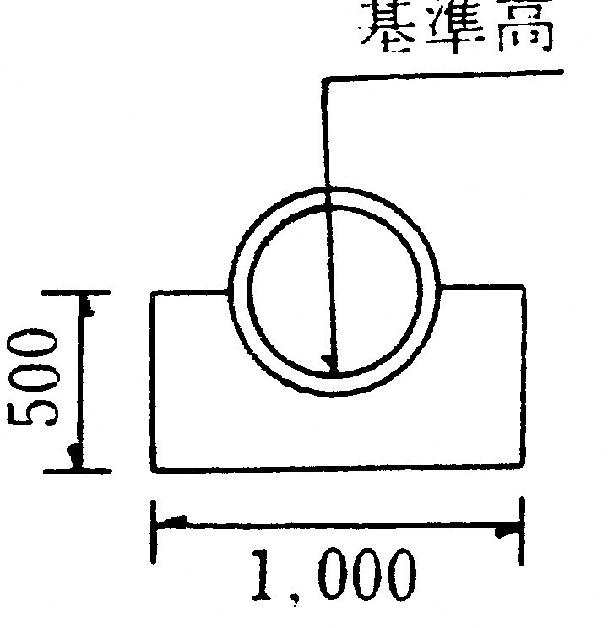

平均 |  |  | ＋ | 6 |  |  | ＋ | 10 |  |  | ＋ | 40

